Worksheet
Изображение* | ID | Код | Артикул* | Название товара* | Цена, руб.* | Наличие | Единица измерения | Ваш заказ | 0
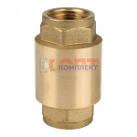 | 823106 | FIO-290002 | ZH674Q | клапан обратный пруж. VR с лат.серд. 3/4" (8/128шт) | 454.06 руб. | >25 | шт |  | 0
 | 823107 | FIO-290003 | ZH675Q | клапан обратный пруж. VR с лат.серд. 1" (8/72шт) | 636.42 руб. | >25 | шт |  | 0
 | 823108 | FIO-290001 | ZH673Q | клапан обратный пруж. VR с лат.серд. 1/2" (25/240шт) | 311.83 руб. | 7 | шт |  | 0

